상품제안서
카르페디엠 머플러우산 세트 (3S024) | 상품코드: S44167

 |  |  |  |  |  |  | 02-713-8555 | www.synergygift.co.kr
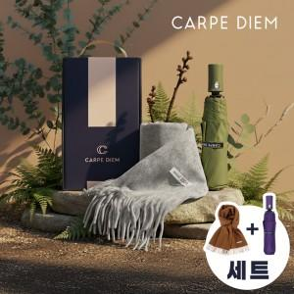

【상세/제작정보】

【인쇄/포장옵션】 | 실크, 원단실크1도 / 포장불가능

【공급단가】 | 수량 | 30~ | 100~ | 500~ | 1,000~ | 2,000~
*VAT별도 | 단가 | 23,140원 | 21,890원 | 20,820원 | 20,290원 | 19,930원

【상품 URL】 | https://www.synergygift.co.kr:443/src/goods_detail.php?gdno=44167

